Stations
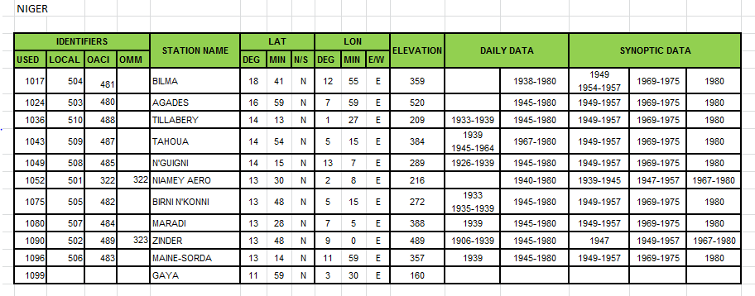
ID | Name | Latd | Latm | Longd | Longm | Alt
1017 | Bilma | 18 | 41 | 12 | 55 | 359
1024 | Agades | 16 | 59 | 7 | 59 | 520
1036 | Tillabery | 14 | 13 | 1 | 27 | 209
1043 | Tahoua | 14 | 54 | 5 | 15 | 384
1049 | N'Guigni | 14 | 15 | 13 | 7 | 289
1052 | Niamey_Aero | 13 | 30 | 2 | 8 | 216
1075 | Birni N'Konni | 13 | 48 | 5 | 15 | 272
1080 | Maradi | 13 | 28 | 7 | 5 | 388
1090 | Zinder | 13 | 48 | 9 | 0 | 489
1096 | Maine-Sorda | 13 | 14 | 11 | 59 | 357
1099 | Gaya | 11 | 59 | 3 | 30 | 160

